DESCRIPCION
DESCRIPCIÓN GENERAL DEL PROBLEMA

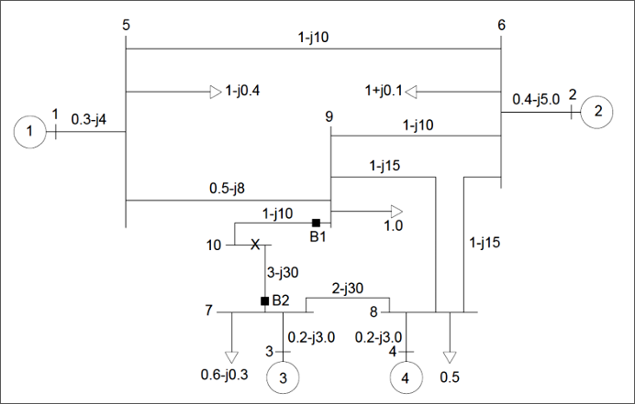
CARACTERÍSTICAS DEL SEP | VALORES
Frecuencia (Hz): | 60
Núm. Barras: | 10
Núm. Cargas: | 5
Núm. Generadores: | 4
Núm. Líneas y Trx’s | 12
Tipo de Falla: | 3F
Fuente: | EVALUACIÓN PARCIAL

